(1) a (6)
 | 0.5 | 0.9
white noise | AR(1) - 0.5 | AR(1) - 0.90
-0.49149947972 | -0.49149947972 | -0.49149947972
1.0127965664 | 0.76704682654 | 0.57044703465
Consigna 4
-0.28979151135 | 0.093731901916 | 0.22361081983
1.1784605311 | 1.2253264821 | 1.3797102689
0.54152548744 | 1.1541887285 | 1.7832647295
-0.023789723772 | 0.55330464046 | 1.5811485328
0.057616619104 | 0.33426893934 | 1.4806502986
0.35961230633 | 0.526746776 | 1.6921975751
-0.76498115332 | -0.50160776532 | 0.75799666424
-0.87881509426 | -1.1296189769 | -0.19661809644
0.82899800866 | 0.2641885202 | 0.65204172186
1.7000980753 | 1.8321923354 | 2.286935625
0.29763384252 | 1.2137300102 | 2.355875905
1.1348159779 | 1.741680983 | 3.2551042924
2.46930096 | 3.3401414515 | 5.3988948232
-2.4907791368 | -0.82070841106 | 2.368226204
1.0755694465 | 0.66521524101 | 3.2069730302
-0.93281935731 | -0.6002117368 | 1.9534563698
0.083350299777 | -0.21675556862 | 1.8414610326 | 5) No notamos cambios significativos en el gráfico al realizar diferentes simulaciones
2.105986236 | 1.9976084517 | 3.7633011654 | 6) Los 3 procesos tienen media igual a cero. El ruido blanco, basicamente por definición. Y los dos AR(1), recuerden de la clase,
1.4183741178 | 2.4171783436 | 4.8053451666 | como los podemos escribir como un MA infinito, y cada uno de los epsilon tiene esperanza cero, ambos AR(1) tendrán media
-0.23388128739 | 0.97470788442 | 4.0909293626 | igual a cero. Noten que si hubiera una constante "c" en el AR(1), la media ya no sería 0. Pero sería constante. Si el
-0.65198505534 | -0.16463111313 | 3.029851371 | proceso autorregresivo es débilmente estacionario, entonces la media existe.
0.68205494349 | 0.59973938692 | 3.4089211774 | En el gráfico podemos apreciar que estos procesos si bien pueden distanciarse de la media, en el tiempo retornan a la media.
-0.1143093442 | 0.18556034926 | 2.9537197154
1.1233253153 | 1.2161054899 | 3.7816730592
0.64491815663 | 1.2529709016 | 4.0484239099
-0.73174572579 | -0.105260275 | 2.9118357931
-0.95763555955 | -1.0102656971 | 1.6630166542
1.003747502 | 0.49861465344 | 2.5004624908
-0.84190766764 | -0.59260034092 | 1.4085085741
-0.31623958752 | -0.61253975799 | 0.95141812913
0.8281839454 | 0.5219140664 | 1.6844602616
-0.38479103395 | -0.12383400075 | 1.1312232015
-0.80598332998 | -0.86790033036 | 0.21211755137
1.8787615526 | 1.4448113874 | 2.0696673488
0.054673026664 | 0.77707872035 | 1.9173736406
-0.83893651525 | -0.45039715508 | 0.88669976126
-0.74472877089 | -0.96992734843 | 0.053301014242
-0.6565928558 | -1.14155653 | -0.60862194298
1.2222144386 | 0.65143617356 | 0.67445468988
0.62624789995 | 0.95196598672 | 1.2332571208
-1.031977999 | -0.55599500564 | 0.077953409752
0.46392019674 | 0.18592269392 | 0.53407826552
0.52288945045 | 0.61585079741 | 1.0035598894
0.21121884445 | 0.51914424315 | 1.1144227449
1.0220733799 | 1.2816455015 | 2.0250538504
-0.44008782806 | 0.20073492269 | 1.3824606373
-0.85862845826 | -0.75826099691 | 0.38558611528
0.0020762474009 | -0.37705425105 | 0.34910375115
-0.41042144519 | -0.59894857072 | -0.096228069152
1.5007168354 | 1.20124255 | 1.4141115732
-0.021354373121 | 0.57926690189 | 1.2513460427
2.3080953576 | 2.5977288085 | 3.434306796
-1.4326190027 | -0.13375459839 | 1.6582571138
0.63943477547 | 0.57255747627 | 2.1318661779
0.53513961324 | 0.82141835137 | 2.4538191733
-0.86499864003 | -0.45428946435 | 1.3434386159
-1.3116405832 | -1.5387853153 | -0.10254582881
0.72276226459 | -0.046630393074 | 0.63047101866
2.3922398665 | 2.36892467 | 2.9596637833
0.013660377064 | 1.1981227121 | 2.6773577821
-0.87803160664 | -0.27897025061 | 1.5315903972
-0.10975378325 | -0.24923890855 | 1.2686775743
0.87239315477 | 0.74777370049 | 2.0142029716
0.4729482483 | 0.84683509854 | 2.2857309227
0.34839700143 | 0.7718145507 | 2.4055548319
0.01505816005 | 0.4009654354 | 2.1800575088
0.044709654223 | 0.24519237192 | 2.0067614121
1.0935297816 | 1.2161259676 | 2.8996150525
0.60184272031 | 1.2099057041 | 3.2114962676
0.45249362416 | 1.0574464762 | 3.342840265
1.264402302 | 1.7931255401 | 4.2729585405
0.021443679991 | 0.91800645006 | 3.8671063664
1.7008711845 | 2.1598744095 | 5.1812669143
0.011369368996 | 1.0913065737 | 4.6745095918
-0.67928180793 | -0.13362852106 | 3.5277768247
-0.84104144192 | -0.90785570245 | 2.3339577003
1.4210035985 | 0.96707574732 | 3.5215655288
-0.18541282896 | 0.2981250447 | 2.983996147
0.5871009991 | 0.73616352145 | 3.2726975314
-0.41750189074 | -0.049420130018 | 2.5279258875
1.1566251905 | 1.1319151255 | 3.4317584892
-0.63570193777 | -0.069744375034 | 2.4528807026
1.17117416 | 1.1363019725 | 3.3787667923
-0.91346505899 | -0.34531407275 | 2.1274250541
-0.75020809982 | -0.92286513619 | 1.1644744489
0.83227002582 | 0.37083745772 | 1.8802970298
-0.50794060977 | -0.32252188091 | 1.184326717
-0.78996771342 | -0.95122865387 | 0.27592633192
-0.32886755439 | -0.80448188132 | -0.080533855662
-0.67568185365 | -1.0779227943 | -0.74816232375
-0.19281720587 | -0.73177860302 | -0.86616329724
-0.26033790109 | -0.6262272026 | -1.0398848686
-0.99744636991 | -1.3105599712 | -1.9333427517
-0.32873704904 | -0.98401703464 | -2.0687455255
1.5657800337 | 1.0737715164 | -0.29609093927
-0.32614837952 | 0.21073737867 | -0.59263022487
0.76614966714 | 0.87151835648 | 0.23278246476
-1.8215307763 | -1.3857715981 | -1.612026558

(7)
 | 0.5 | 0.9
white noise | AR(1) - 0.5 | AR(1) - 0.90 | 7) Primero pegamos como valores las tres primeras columnas de la hoja anterior.
-0.82413674881 | -0.82413674881 | -0.82413674881 | Esto es para que no nos cambien los valores si oprimimos enter. Luego las copiamos a Stata.
-1.0548731653 | -1.4669415397 | -1.7965962392 | La idea de este ejercicio es que nosotros generamos estos dos procesos AR(1) con el rho
-0.57329137747 | -1.3067621473 | -2.1902279928 | paramétrico. Cuando copiamos a Stata y estimamos, si bien sabemos qué debería dar el
-0.49838141515 | -1.1517624888 | -2.4695866087 | rho porque conocemos el parámetro, nuestro estimador no va coincidir y es posible que
-0.64784456161 | -1.223725806 | -2.8704725094 | no esté demasiado cerca del parámetro. Esto va a depender de los valores aleatorios generados.
0.16574570251 | -0.4461172005 | -2.417679556
-0.7428114314 | -0.96587003165 | -2.9187230318 | En Stata, si copian los datos con el editor de datos, generen luego una variable tiempo y correr estas
-0.07554914018 | -0.558484156 | -2.7023998688 | regresiones es muy directo: este es el script (pueden ejecutar cada línea desde la ventana de comandos)
-0.14193893262 | -0.42118101063 | -2.5740988145
-1.155525744 | -1.3661162493 | -3.472214677 | rename var1 ar1_rho_05
0.57703583339 | -0.10602229126 | -2.5479573759 | rename var2 ar1_rho_09
-0.68998862692 | -0.74299977255 | -2.9831502653 | label variable ar1_rho_05 "AR(1), rho=0.50"
-1.8819829218 | -2.2534828081 | -4.5668181606 | label variable ar1_rho_09 "AR(1), rho = 0.90"
-0.58191062466 | -1.7086520287 | -4.6920469692 | gen obs=_n
0.76986061443 | -0.084465399932 | -3.4529816578 | tsset obs
-1.4816159071 | -1.523848607 | -4.5892993991 | reg ar1_rho_05 L.ar1_rho_05, nocon
-1.3851143065 | -2.1470386101 | -5.5154837657 | reg ar1_rho_09 L.ar1_rho_09, nocon
-0.27905016995 | -1.352569475 | -5.2429855591
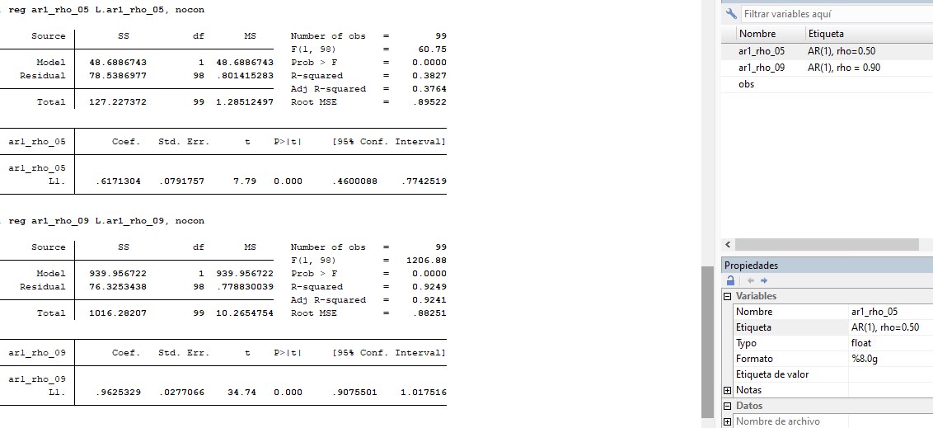
0.67150185495 | -0.0047828825378 | -4.0471851483
-1.3742968504 | -1.3766882916 | -5.0167634838
-0.021402008437 | -0.70974615425 | -4.5364891439
-2.0416912551 | -2.3965643322 | -6.1245314846
0.1338813227 | -1.0644008434 | -5.3781970134
-0.37659114074 | -0.90879156244 | -5.2169684528
0.36666839776 | -0.087727383458 | -4.3286032098
-0.89481320051 | -0.93867689224 | -4.7905560893
-1.0934766771 | -1.5628151232 | -5.4049771575
0.63184988914 | -0.14955767246 | -4.2326295526
-0.84080528959 | -0.91558412582 | -4.6501718869
0.6859971149 | 0.22820505199 | -3.4991575833
-1.1847479338 | -1.0706454078 | -4.3339897588
1.1415990436 | 0.6062763397 | -2.7589917393
0.89825883551 | 1.2013970054 | -1.5848337299
-0.62180665668 | -0.021108154 | -2.0481570136
-0.59612291096 | -0.60667698796 | -2.4394642232
-0.73350829086 | -1.0368467848 | -2.9290260917
-0.27442004826 | -0.79284344068 | -2.9105435308
-1.170214067 | -1.5666357874 | -3.7897032447
0.2989823806 | -0.48433551308 | -3.1117505397
-0.46159910795 | -0.70376686449 | -3.2621745936
1.9223384983 | 1.5704550661 | -1.013618636
-0.86194205442 | -0.076714521384 | -1.7741988268
1.0911354564 | 1.0527781957 | -0.50564348776
0.31986962511 | 0.84625872294 | -0.13520951388
-1.3753146958 | -0.95218533434 | -1.4970032583
-1.1568898943 | -1.6329825615 | -2.5041928268 | El rho sombrero (estimador de rho) que obtuvimos es 0.617 prar el AR(1) con rho = 0.50
-1.6219776073 | -2.4384688881 | -3.8757511514 | El rho sombrero (estimador de rho) que obtuvimos es 0.963 para el AR(1) con rho = 0.90
-0.090189247291 | -1.3094236913 | -3.5783652836
-0.90338152583 | -1.5580933715 | -4.123910281
-0.63830300425 | -1.41734969 | -4.3498222572
-0.48280094138 | -1.1914757864 | -4.3976409729
-0.63054210215 | -1.2262799953 | -4.5884189777
2.0042050901 | 1.3910650924 | -2.1253719899
-0.097720514316 | 0.59781203189 | -2.0105553052
0.92539577596 | 1.2243017919 | -0.88410399871
0.51506492774 | 1.1272158237 | -0.2806286711
0.093054281133 | 0.65666219298 | -0.15951152286
-0.10354997113 | 0.22478112536 | -0.2471103417
-0.94723605887 | -0.8348454962 | -1.1696353664
0.075633657344 | -0.34178909075 | -0.97703817242
1.0551845142 | 0.88428996882 | 0.17585015902
0.46973715643 | 0.91188214084 | 0.62800229955
0.3943491941 | 0.85029026452 | 0.95955126369
-0.047060448123 | 0.37808468414 | 0.8165356892
0.066190173777 | 0.25523251585 | 0.80107229406
0.5285831461 | 0.65619940402 | 1.2495482108
0.93354653015 | 1.2616462322 | 2.0581399198
1.475960524 | 2.1067836401 | 3.3282864519
1.1075759997 | 2.1609678197 | 4.1030338064
0.79956057196 | 1.8800444818 | 4.4922909977
0.75317354553 | 1.6931957864 | 4.7962354435
1.2912050314 | 2.1378029246 | 5.6078169305
0.55640922639 | 1.6253106887 | 5.6034444638
-0.61629919937 | 0.19635614497 | 4.4268008181
-0.31919241754 | -0.22101434506 | 3.6649283187
-1.0971700305 | -1.2076772031 | 2.2012654563
0.41909073775 | -0.18474786378 | 2.4002296484
1.0958759082 | 1.0035019763 | 3.2560825918
0.030488274134 | 0.53223926228 | 2.9609626067
-0.25199476976 | 0.014124861384 | 2.4128715763
0.21098472136 | 0.21804715205 | 2.38256914
-1.3777556623 | -1.2687320863 | 0.76655656369
1.5306791783 | 0.89631313512 | 2.2205800856
0.49839852053 | 0.94655508809 | 2.4969205976
1.0411564444 | 1.5144339885 | 3.2883849822
0.26319595895 | 1.0204129532 | 3.222742443
0.65994561001 | 1.1701520866 | 3.5604138087
-1.5925501286 | -1.0074740853 | 1.6118222992
-0.36834288098 | -0.87207992362 | 1.0822971883
0.1007158788 | -0.33532408301 | 1.0747833483
0.76412191366 | 0.59645987216 | 1.7314269271
0.30705701782 | 0.6052869539 | 1.8653412522
0.48934246335 | 0.79198594031 | 2.1681495904
0.89920853005 | 1.2952015002 | 2.8505431614
-0.67332004087 | -0.025719290764 | 1.8921688044
-1.0971153281 | -1.1099749734 | 0.60583659588
1.631752415 | 1.0767649283 | 2.1770053513
0.75896312933 | 1.2973455935 | 2.7182679455
-1.4521618114 | -0.80348901464 | 0.99427933958
0.65552747957 | 0.25378297225 | 1.5503788852

(8)
AR(1), rho=0.50
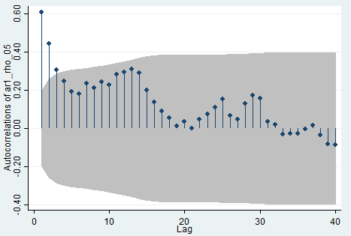
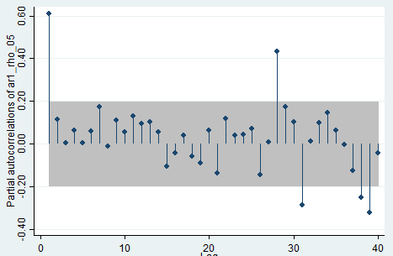
Comandos:
ac ar1_rho_05
pac ar1_rho_05

AR(1), rho=0.90
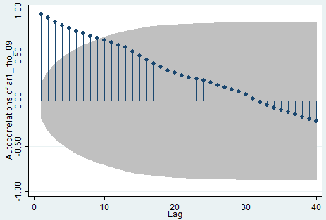
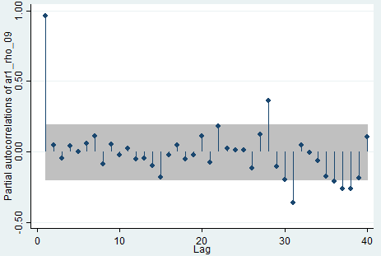
Comandos:
ac ar1_rho_09
pac ar1_rho_09

(9)
Consigna 9
 | 0.5 | 0.9
white noise | AR(1) - 0.5 | AR(1) - 0.90
-0.85875659519 | -0.85875659519 | -0.85875659519
-1.1588816964 | -1.588259994 | -1.9317626321
0.55236905505 | -0.24176094197 | -1.1862173138
-0.86997563275 | -0.99085610373 | -1.9375712152
1.056469378 | 0.56104132618 | -0.68734471564
1.2281656498 | 1.5086863129 | 0.60955540575
0.63154529772 | 1.3858884542 | 1.1801451629
0.54077919781 | 1.2337234249 | 1.6029098444
-0.55821487207 | 0.05864684038 | 0.88440398791
-1.0731334469 | -1.0438100267 | -0.27716985781
0.64098493287 | 0.1190799195 | 0.39153206084
-0.77112209492 | -0.71158213517 | -0.41874324016
3 | 3 | 3
-0.61508849894 | 0.88491150106 | 2.0849115011
-2.2407261113 | -1.7982703608 | -0.36430576034 | Lo que podemos apreciar con el shock es que el ruido blanco retorna a la media de manera inmediata, el AR(1) con rho 0.50 tarda un
-0.4612629742 | -1.3603981546 | -0.7891381585 | poco más de tiempo y el AR(1) con rho 0.90 retorna a la media pero tarda considerablemente más tiempo.
1.1460308145 | 0.46583173722 | 0.43580647186
0.517290981 | 0.75020684961 | 0.90951680568
0.66834844743 | 1.0434518722 | 1.4869135725
-1.6152753458 | -1.0935494097 | -0.2770531305
-0.10903844183 | -0.65581314666 | -0.35838625928
0.19369946239 | -0.13420711094 | -0.12884817096
-0.74283260789 | -0.80993616337 | -0.85879596176
-0.69370801099 | -1.0986760927 | -1.4666243766
-0.13149518935 | -0.68083323569 | -1.4514571283
0.0042372567623 | -0.33617936108 | -1.3020741587
-0.26113046904 | -0.42922014958 | -1.4329972118
0.94649253053 | 0.73188245574 | -0.34320496013
1.644844894 | 2.0107861219 | 1.3359604299
-1.5593936612 | -0.55400060024 | -0.35702927428
-0.30013437358 | -0.5771346737 | -0.62146072043
0.3620794733 | 0.073512136448 | -0.19723517509
0.66386170315 | 0.70061777138 | 0.48635004557
0.60450110686 | 0.95480999254 | 1.0422161479
-1.4558930074 | -0.97848801109 | -0.51789847427
0.95747060309 | 0.46822659755 | 0.49136197625
-0.0037517015737 | 0.2303615972 | 0.43847407705
0.97610665493 | 1.0912874535 | 1.3707333243
-1.4017485603 | -0.85610483349 | -0.16808856841
-0.68996844702 | -1.1180208638 | -0.84124815859
0.58054983703 | 0.021539405143 | -0.1765735057
0.46155852494 | 0.47232822751 | 0.30264236981
-0.21689548512 | 0.019268628637 | 0.055482647707
-1.281759319 | -1.2721250047 | -1.2318249361
0.63138260842 | -0.0046798939141 | -0.47725983403
-1.1464494441 | -1.1487893911 | -1.5759832947
-1.6468476896 | -2.2212423852 | -3.0652326549
-0.94747266782 | -2.0580938604 | -3.7061820572
-1.4652039705 | -2.4942509007 | -4.800767822
0.063586968748 | -1.1835384816 | -4.2571040711
0.24980724618 | -0.34196199463 | -3.5815864178
1.2761171853 | 1.105136188 | -1.9473105907
-0.43267378194 | 0.11989431206 | -2.1852533136
-0.65155664824 | -0.59160949221 | -2.6182846305
1.1677265556 | 0.87192180948 | -1.1887296118
-0.14621864731 | 0.28974225742 | -1.216075298
-0.98368780531 | -0.8388166766 | -2.0781555735
0.68946045935 | 0.27005212105 | -1.1808795568
1.5126700966 | 1.6476961571 | 0.4498784955
-1.3759962446 | -0.55214816603 | -0.97110559865
-0.58677912714 | -0.86285321015 | -1.4607741659
1.7984409387 | 1.3670143336 | 0.48374418938
-1.5258588831 | -0.84235171629 | -1.0904891127
-1.6004379015 | -2.0216137596 | -2.5818781029
0.9258058142 | -0.085001065609 | -1.3978844784
-0.5299306061 | -0.5724311389 | -1.7880266366
0.99244553397 | 0.70622996452 | -0.61677843901
-0.41140444259 | -0.058289460333 | -0.9665050377
-1.0061745013 | -1.0353192315 | -1.8760290353
0.076429669085 | -0.44122994666 | -1.6119964626
0.12431767529 | -0.096297298043 | -1.3264791411
-1.6142233073 | -1.6623719563 | -2.8080545343
0.9151242806 | 0.08393830243 | -1.6121248003
-0.17970578622 | -0.137736635 | -1.6306181065
0.4016457754 | 0.3327774579 | -1.0659105204
0.12143139491 | 0.28782012386 | -0.83788807347
0.46150559343 | 0.60541565536 | -0.2925936727
-0.2792275991 | 0.023480228576 | -0.54256190453
-0.56046525456 | -0.54872514027 | -1.0487709686
0.10448917578 | -0.16987339435 | -0.83940469599
-0.76877073848 | -0.85370743566 | -1.5242349649
0.56810147177 | 0.14124775394 | -0.80370999661
-1.4825508804 | -1.4119270034 | -2.2058898774
-0.95204908321 | -1.6580125849 | -2.9373499728
-0.5531610505 | -1.382167343 | -3.1967760261
0.480563444 | -0.21052022748 | -2.3965349794
0.45182898185 | 0.34656886811 | -1.7050524997
-1.3085356556 | -1.1352512215 | -2.8430829052
0.04261939311 | -0.52500621764 | -2.5161552216
0.016582508878 | -0.24592059994 | -2.2479571906
0.046684491654 | -0.076275808317 | -1.9764769799
0.32013438942 | 0.28199648527 | -1.4586948924
0.27617046819 | 0.41716871082 | -1.036654935
-0.43854456844 | -0.22996021303 | -1.3715340099
-0.83420890683 | -0.94918901335 | -2.0685895158
0.61509486156 | 0.14050035488 | -1.2466357027
-0.26351947824 | -0.1932693008 | -1.3854916106
1.0464456427 | 0.94981099231 | -0.20049680685
-0.46809764729 | 0.0068078488652 | -0.64854477346
-0.024336497543 | -0.02093257311 | -0.60802679366

(10)
Consigna 10
 | 0.5 | 1
white noise | AR(1) - 0.5 | AR(1) Random Walk
1.0873190403 | 1.0873190403 | 1.0873190403
1.5212431169 | 2.064902637 | 2.6085621572
0.79551331764 | 1.8279646362 | 3.4040754748
0.45748463266 | 1.3714669507 | 3.8615601075
-1.1587656558 | -0.47303218041 | 2.7027944517
1.798557161 | 1.5620410708 | 4.5013516127
0.35840909423 | 1.1394296296 | 4.859760707
-0.55589269619 | 0.013822118629 | 4.3038680108
-0.46977290603 | -0.46286184672 | 3.8340951047
-0.58059013748 | -0.81202106084 | 3.2535049673
0.17062301794 | -0.23538751248 | 3.4241279852
-0.08769583866 | -0.2053895949 | 3.3364321465
0.81746687349 | 0.71477207604 | 4.15389902
0.43965233138 | 0.7970383694 | 4.5935513514
-1.5723214794 | -1.1738022947 | 3.021229872
-0.8095754885 | -1.3964766358 | 2.2116543835 | Lo que podemos apreciar es que el random walk no retorna a la media (prueben oprimiendo varias veces F9 para
1.0598946944 | 0.36165637648 | 3.2715490779 | hacer varias simulaciones. El proceso AR(1) cuando rho es igual a uno se llama random walk o camino aleatorio y es no estacionario.
1.7193993201 | 1.9002275084 | 4.9909483981 | El random walk no retorna a la media
-0.82427029745 | 0.12584345674 | 4.1666781006
-2.5856360861 | -2.5227143577 | 1.5810420146
1.9662429957 | 0.70488581685 | 3.5472850102
-0.18478041132 | 0.1676624971 | 3.3625045989
0.067667403604 | 0.15149865215 | 3.4301720025
-0.34686667819 | -0.27111735211 | 3.0833053243
-0.52391102581 | -0.65946970187 | 2.5593942985
-0.17606561885 | -0.50580046979 | 2.3833286797
-0.88119121406 | -1.1340914489 | 1.5021374656
0.3321267855 | -0.23491893897 | 1.8342642511
-0.2523590149 | -0.36981848439 | 1.5819052362
1.9324803714 | 1.7475711292 | 3.5143856076
1.230813904 | 2.1045994686 | 4.7451995116
1.1074499769 | 2.1597497112 | 5.8526494886
0.36684454862 | 1.4467194042 | 6.2194940372
1.6876219749 | 2.410981677 | 7.907116012
1.0198631753 | 2.2253540138 | 8.9269791873
1.1138178647 | 2.2264948716 | 10.040797052
0.30827016859 | 1.4215176044 | 10.349067221
0.27153804647 | 0.98229684866 | 10.620605267
-0.536795765 | -0.045647340675 | 10.083809502
-0.93525672085 | -0.95808039119 | 9.1485527812
-1.2450542623 | -1.7240944579 | 7.9034985189
-0.16298318052 | -1.0250304095 | 7.7405153384
-1.1175275775 | -1.6300427823 | 6.6229877609
-0.028827749715 | -0.84384914084 | 6.5941600112
-0.83076065535 | -1.2526852258 | 5.7633993558
1.2354610252 | 0.60911841229 | 6.998860381
-1.1098115615 | -0.80525235531 | 5.8890488195
0.41076473089 | 0.0081385532354 | 6.2998135504
-0.64780472647 | -0.64373544985 | 5.6520088239
0.08089985534 | -0.24096786958 | 5.7329086793
-0.93298080204 | -1.0534647368 | 4.7999278773
-0.39679181559 | -0.923524184 | 4.4031360617
0.33793877295 | -0.12382331905 | 4.7410748346
1.6416646207 | 1.5797529611 | 6.3827394553
-0.27380959614 | 0.51606688443 | 6.1089298591
-0.29336278478 | -0.035329342568 | 5.8155670744
1.1365869643 | 1.118922293 | 6.9521540386
-0.69955402498 | -0.14009287849 | 6.2526000136
0.6601758852 | 0.59012944596 | 6.9127758989
0.46851000541 | 0.76357472839 | 7.3812859043
0.34079169296 | 0.72257905716 | 7.7220775972
0.0028237984587 | 0.36411332704 | 7.7249013957
1.3144831403 | 1.4965398038 | 9.039384536
0.3434381908 | 1.0917080927 | 9.3828227268
0.73292672161 | 1.278780768 | 10.115749448
1.2571560808 | 1.8965464648 | 11.372905529
-1.7912652235 | -0.84299199112 | 9.5816403056
-0.56277203593 | -0.98426803149 | 9.0188682697
-1.2424601908 | -1.7345942065 | 7.776408079
-1.2050157793 | -2.0723128825 | 6.5713922997
0.91663758871 | -0.11951885255 | 7.4880298884
-0.40642496477 | -0.46618439104 | 7.0816049236
0.11082018145 | -0.12227201407 | 7.1924251051
0.39655904658 | 0.33542303954 | 7.5889841517
0.91791759746 | 1.0856291172 | 8.5069017491
0.93647630346 | 1.4792908621 | 9.4433780526
1.9489350619 | 2.688580493 | 11.392313115
0.28920343789 | 1.6334936844 | 11.681516552
0.96616749403 | 1.7829143362 | 12.647684046
-2.2473019424 | -1.3558447743 | 10.400382104
0.97255780641 | 0.29463541926 | 11.37293991
-0.23741494066 | -0.090097231031 | 11.13552497
-0.6185829089 | -0.66363152442 | 10.516942061
0.71805883856 | 0.38624307635 | 11.235000899
1.5388224573 | 1.7319439955 | 12.773823357
0.87969487161 | 1.7456668693 | 13.653518228
-0.85997434904 | 0.012859085631 | 12.793543879
1.6681171388 | 1.6745466816 | 14.461661018
-0.054890172917 | 0.78238316789 | 14.406770845
-0.20640134469 | 0.18479023926 | 14.2003695
-0.98809261957 | -0.89569749994 | 13.212276881
0.045938286773 | -0.4019104632 | 13.258215168
0.44619932553 | 0.24524409393 | 13.704414493
0.44840142305 | 0.57102347001 | 14.152815916
1.0152609406 | 1.3007726756 | 15.168076857
-0.048431333632 | 0.60195500416 | 15.119645523
-0.17053485552 | 0.13044264656 | 14.949110668
-0.1192553808 | -0.054034057518 | 14.829855287
0.95858567799 | 0.93156864923 | 15.788440965
0.14083271628 | 0.60661704089 | 15.929273681

